Ejercicio 7
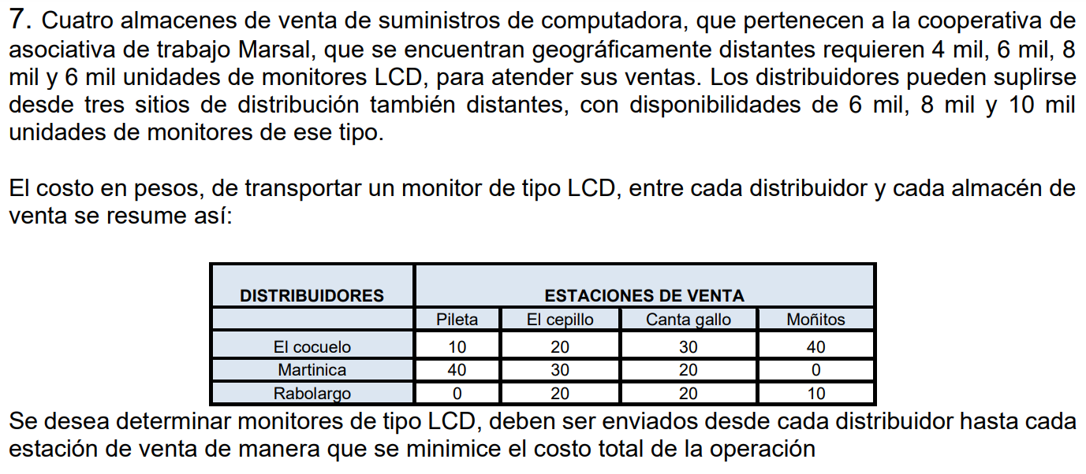
 |  |  |  |  |  | F.O
Distribuidores | Estaciones de venta |  |  |  |  | $ 280,000
 | Pileta | El cepillo | Canta gallo | Moñito | Oferta
El Cocuelo | 10 | 20 | 30 | 40 | $ 6,000
Martinica | 40 | 30 | 20 | 0 | $ 8,000
Rabolargo | 0 | 20 | 20 | 10 | $ 10,000
Demanda | $ 4,000 | $ 6,000 | $ 8,000 | $ 6,000

Distribuidores | Estaciones de venta
 | Pileta | El cepillo | Canta gallo | Moñito | Ecuacion | Oferta
El Cocuelo | 0 | 6000 | 0 | 0 | 6000 | $ 6,000
Martinica | 0 | 0 | 8000 | 6000 | 14000 | $ 8,000
Rabolargo | 10000 | 0 | 0 | 0 | 10000 | $ 10,000
Ecuacion | 10000 | 6000 | 8000 | 6000
Demanda | $ 4,000 | $ 6,000 | $ 8,000 | $ 6,000

Ejercicio 5
 |  |  |  | F.O
Dieta | Alimentos |  |  | 3.4
Principios Nutritivos | Almidon (X) | Betacarotenos (Y) | Unid. Minima diaria
Carbono1 | 2 | 1 | 4
Niacina2 | 1 | 3 | 6
Isoleucina3 | 1 | 2 | 5
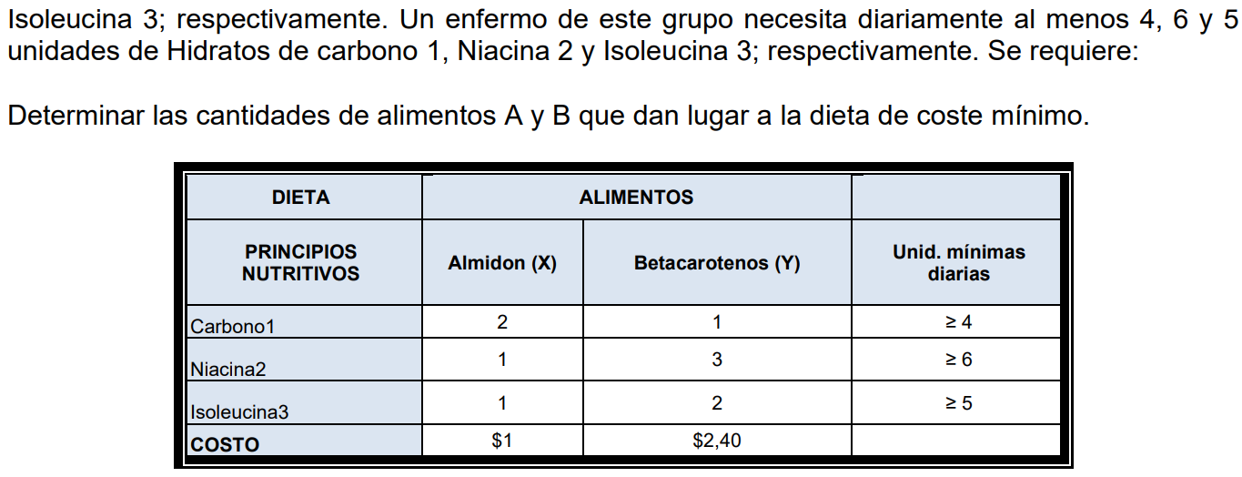
Costo | $ 1.00 | $ 2.40

Dieta | Alimentos
Principios Nutritivos | Almidon (X) | Betacarotenos (Y) | Ecuacion | Unid. Minima diaria
Carbono1 | 0 | 2.4 | 2.4 | 4
Niacina2 | 1 | 0 | 1 | 6
Isoleucina3 | 0 | 0 | 0 | 5
Ecuacion | 1 | 2.4
Costo | $ 1.00 | $ 2.40

